(출력)기술협상내용
신성통상 차세대 POS 및 키오스크 구축 프로젝트 기술협상 결과
 |  |  |  |  |  | 검토일자 : 2025년 02월 5일, 6일, 7일, 10일
No | 고유 번호 | 대분류 | 요구사항 명 | 요구사항 주요 내용 | 수용여부 | 최종합의내용
1 | FUR-001 | POS | 로그인 및 사용자 계정 | * 로그인 절차 단일화 및 사용자 계정 동기화 프로세스 제안 ※ 사용자 계정 및 비밀번호는 영업관리시스템에서 기준정보 인터페이스를 통해 제공받을 예정 | 수용 | ① POS/키오스크 로그인시 영업관리시스템에 있는 계정을 실시간으로 API를 통해 체크 함 ② API 개발은 구축 수행사가 수행 함 ③ onPremise API 개발을 위한 DB 조회 및 처리로직은 DB오브젝트는 발주사에서 제공 함 ④ onPremise API서버 내 프레임워크를 AWS API서버 기준으로 구축사에서 동일하게 구축 함 즉, onPremise API서버의 OS설치까지는 발주사가 진행하고, 프레임워크 셋팅부터 로직개발까지 구축 수행사가 함 ⑤ 영업관리시스템 장애발생 시, POS/키오스크 로그인 계정정보를 local DB활용할지, POS관리시스템에 받아두었다가 활용할지 분석/설계 단계시 논의 함
2 | FUR-002 | POS | 기준정보 로드(Load) | * 판매등록 화면 오픈 시, 기준 정보를 사전에 로드 함 | 수용 | ① 통신 실패시 판매등록 가능하도록 분석/설계시 논의 함 - 예시) 기준정보 Load실패시 알림 및 재송신 버튼으로 기준정보 재수신 ② POS관리시스템에 판매등록화면 개발 함 - 매출내역 조회시 POS관리시스템에서 등록한 판매내역은 구분되어 조회될 수 있도록 개발 함 - 관리자가 판매를 위해 사용하는 별도의 기능은 발주사에서 확인하여 제공 함
3 | FUR-003 | POS | 메인 화면 | * 로그인 후 보여지는 메인 화면은 판매등록 화면을 기본으로 표시 * 매장직원용 스크린 : 판매등록 화면, 고객용 스크린: 브랜드 동영상 재생 * 점간 이동 이행 여부 체크 후 미 이행 데이터 존재 시 알림 팝업 오픈 → 판매등록 사용 불가 단, On Premise 영업관리시스템 장애 발생시 에는 점간 이동 이행 여부 체크 없이 판매등록 사용 가능 | 수용 | ① 로그인시 API를 통해 점간이동 이행여부 체크 후 점간이동 미이행시 메인화면을 block처리 함 ② 바코드(제품코드+칼라+사이즈) 조회 Query는 발주사에서 제공 함 - 바코드는 조합으로 검색이 필요 함
4 | FUR-004 | POS | 프로모션 | * TO-BE 프로모션 기준은 발주사가 제시 * 프로모션은 매장직원이 선택 OR 가장 높은 할인률, 할인금액으로 자동 적용 | 수용 | ① 프로모션 마스터에 프로모션 우선순위는 관리하지 않음 ② 상품할인과 주문할인(장바구니할인)은 상호 중복가능 함 ③ 상품할인은 자동 적용 함 - 동일상품에 중복 할인은 불가함 (A/B가 1+1 적용이 된 상태에서 A/C/D가 2+1으로 적용은 불가함) - 자동적용된 상품할인은 직원이 수동으로 조정할수 있음 ④ 주문할인은 5만원이상 구매시 할인 됨 - 주문할인은 중복 할인 불가함 - 주문할인 금액은 상품별로 배분됨 (A/B가 1+1 된 상태에서 5만원 이상시 10% 할인 적용일 경우 A 50,000->25,000->22,500 B 50,000->25,000->22,500)
5 | FUR-005 | POS | 결제 및 판매등록 , 반품 환불 프로세스 | * 결제 및 판매 등록 프로세스 개발 - 결제 방식: 카드, 현금, 간편 결제 등에 따른 결제 처리를 지원하며, VAN 결제 승인 시 판매 데이터를 DB에 등록함 * 반품 환불 프로세스 개발 - 원 주문 이력 을 POS 화면에 불 러온 후 반품 환불 처리 함 - VAN 결제 취소 후 , 반품 환불 데이터를 DB 에 등록함 * 복합 결제 가능 해야 함(ex. 신용카드 + 현금 등) * 결제 승인 실패 또는 기타 오류 발생 시 , 데이터 일관성을 유지하기 위해 판매 데이터에 대한 데이터베이스 롤백 (Rollback) 기능 구현 필요 * 보류 복원 기능 : 판매중 거래 보류 및 복원 기능 * 강제승인 : CAT 단말기에서 우선 결제 후 , 승인번호로 판매등록 처리 * 영수증 관리 ①원거래 조회 : 영수증번호 판매기간 등으로 원거래 조회 ②직전 기존 영수증 재출력 ③원거래 결제수단 취소 반품 매출 생성 ④원거래 조회 후 동일상품 사이즈 교환 기능 * 고객포인트 포인트는 브랜드 단위 기준으로 적립 및 사용이 가능해야함(ex. 탑텐 A 매장에서 적립 후 탑텐 B 매장에서 사용 가능함) | 수용 | ① 위챗 페이 추가 필요(2025년 1월에 신규 추가) ② 오프라인을 통한 신규 고객가입은 없음 ③ 키오스크에는 KPN단말기가 내장되어야 함 ④ 고객포인트는 실시간 API로 조회/적립/사용되어야 함 - 고객포인트 조회/적립/사용처리 프로시저는 발주사에서 제공 함 - 고객포인트는 별도 모바일 APP에 바코드로 관리되도록 할 예정으로 바코드기준 조회로 기능개발 필요 ⑤ 상품권 사용가능여부/사용/반품을 체크 및 처리 할수 있도록 해야 함 - 상품권 사용가능여부/사용/반품을 체크 및 처리하는 프로시저는 발주사에서 제공 함 - 상품권 결제 선택 > 팝업 오픈 > 상품권번호 입력 후 결제 - 현금결제와 동일하게 현금영수증 발급 필요 ⑥ 사이즈 교환은 반품과 정상을 동시에 추가로 판매등록하는 형태로 진행 함(결제금액 0원) ⑦ POS관리시스템까지는 정상처리되었으나 영업관리시스템에서 반영중 실패시, POS관리시스템 內 실패 및 에러 내용 조회 및 재처리할 수 있는 기능을 구현 함
6 | FUR-006 | POS | 택스리펀드 (Tax Refund) | * 택스리펀드 기능 필요 - 여권 스캔 기능 필요 - 사전 환급 기능: 판매등록 시 세금(부가세) 제외 - 사후 환급: 환급 영수증 발행 필요 * 택스리펀드 대행 외부 시스템 인터페이스 연동 필요 | 수용 | ① 텍스리펀드 기능은 Global Tax Free 사와 연계하여 구축 함 ② 발주사에서 여권 스캐너 테스트 장비를 제공 함 - 스캐너 모델명은 구축시 공유 예정
7 | FUR-007 | POS | 영업관리시스템과 의 인터페이스 구현 | * 본사 영업관리시스템과의 최적화된 인터페이스 구현 방안 제안 * 안정성을 강화하는 방안 제안 : 네트워크 단절 등 장애 발생 시 데이터 손실을 방지하고, 연동 데이터의 안정성을 높이기 위한 방안 제시 * 긴급 기준정보 인터페이스 기능 영업관리시스템 기준정보 데이터 연동이 긴급하게 필요할 경우, 본사 운영자가 모든 매장의 POS/KIOSK 에 기준정보를 즉시 배포할 수 있는 방안 제안 요청 * 영업관리시스템 API 개발 ① 영업관리 시 스템 API 송 수신 서버 구축: 발주사 에서 담당 ② API 서버와 Cloud POS 관리시스템 간 송수신 인터페이스 개발: 개발사 에서 담당 ③ 온프레미스 오라클 DB 기준정보 및 판매 관련 프로시저 개발: 발주사 에서 담당 | 수용 | ① 영업관리시스템과 POS관리시스템간 I/F는 API로 구축 함 - 영업관리시스템 <-> onPremise API서버 <-> AWS API시스템 I/F 구축 : 수행사 - 영업관리시스템 오라클 DB 기준정보 및 판매 관련 프로시저 개발 : 발주사
8 | FUR-008 | POS | POS 관리자 기능 | * 환경설정 : POS 기능 설정 * 주변장치 설정 CAT 단말기 영수증프린터 바코드 리더기 등 * 업데이트 기능 - 일일 업데이트 : 기준정보를 영업관리 시스템과 동기화하여 최신 상태 유지 함 , 적용 로그 기록 - 보안 업데이트 : 긴급 보안 패치 . 원격 업데이트 기능 , 적용 로그 기록 - 기능 추가 개선 : 신규 기능 배포 . 원격 업데이트 기능 , 적용 로그 기록 - 긴급 복구 업데이트 : 시스템 오류 시 긴급 패치 . 원격 업데이트 기능 - 수동 업데이트 : 관리자 모드에서 업데이트 수동 적용 * 실시간 모니터링 관리자 페이지 필요(필수) 시스템 상태 , 네트워크 연결 상태 , 결제 시스템 상태 , 결제 데이터 I/F 여부 등 을 실시간 으로 모니터링 하는 기능 (해당 페이지는 Cloud POS 관리시스템에 구축 필요) | 수용 | ① fluent bit를 활용하여 각 매장 POS/키오스크장비의 상태를 수집 함 - 로그 수집방식은 CS 또는 POS관리시스템에서 할지 추후 논의 함 - 수집할 LOG 종류와 시점은 추후 논의 함 ② POS관리시스템에 관제 및 대시보드 구현 - POS/키오스크 CPU/메모리/Disk사용량을 모니터링 함 - 배포현황, 오류현황, 매출건수, 프로그램 버전, 최신 기준정보 I/F 여부, 영업개시 여부 (OpenSearch : 로그 검색 및 분석, Kibana : 대시보드 시각화)
9 | KFUR-001 | 키오스크 | 메인 화면 | * 키오스크 목적에 적합한 메인 화면 제안 요청 * 대기화면 시 브랜드 동영상 재생 기능 | 수용 | ① 키오스크 브랜드 동영상 및 이미지 롤링 관리를 POS관리시스템에 구축 함 - 키오스크 메인화면에서 브랜드 동영상 혹은 이미지 롤링등을 활용하여 홍보에 활용할 수 있도록 개발함
10 | KFUR-002 | 키오스크 | 제품 바코드 스캔 | * 제품 바코드 스캔 향후 RFID 스캔 기능 업그레이드 가능 필요 * 장바구니 기능 - 선택한 상품을 장바구니에 추가 , 총 결제 금액 및 할인 적용 여부 실시간 표시 * 주문 내역 확인 - 주문하기 전에 최종 주문 내역을 확인할 수 있는 기능 주문 수정 및 취소 가능 * 주문 수정 및 취소 시 프로모션 재 적용 | 수용 | ① 프로모션 기간 이후엔 반품/교환 발생할 경우, 프로모션 재적용 안됨
11 | KFUR-003 | 키오스크 | 프로모션 적용 | * TO-BE 프로모션 적용 : TO BE 프로모션 기준은 발주사 가 제시 * 프로세스 (1) 판매 기준가 적용 :각 상품의 실 판매가 기준으로 적용 (2) 제 상품 별 할인 프로모션 적용 :각 상품의 실 판 매 가 에 대해 정액 또는 정률 할인을 적용함 (3) 주문 할인 프로모션 적용 :전체 실 판매금액 에 대해 정액 또는 정률 할인 을 적용함 장바구니 할인 개념과 유사 *프로모션은 가장 높은 할인률 , 할인금액으로 자동 적용 | 수용 | FUR-004 동일
12 | KFUR-004 | 키오스크 | 결제 및 판매등록 프로세스 | * 결제 화면 : 결제 수단 선택 화면 , 결제 완료 화면 필요 1) 신용카드 2) 모바일 결제(삼성 페이), 간편 결제(네이버페이 , 카카오페이 , 알리페이 , 라인페이 페이코) 3) 쿠폰 및 상품권 결제 * 복합결제 기능 제공 (ex. 상품권 + 신용카드 결제 가능) * 할인 및 쿠폰 적용 : 할인 코드나 쿠폰을 입력하여 할인을 적용할 수 있는 기능 * 영수증 발급 : 종이 영수증 , 디지털 영수증 (SMS 로 전송 ) 발행 선택 * VAN 결제 승인 후 판매 데이터 DB 저장 * 키오스크 VAN 사 결제 연동 -연동방식 : RESTful API ( SSL/ TLS 데이터 암호화 전송 필요) -연동 프로세스 1.키오스크 에서 요청 데이터 전송 2.VAN사로부터 응답 처리 3. 결제 결과 키오스크 시스템 및 DB 에 반영 *결제 승인 실패 또는 기타 오류 발생 시 , 데이터 일관성을 유지하기 위해 판매 데이터에 대한 데이터베이스 롤백 (Rollback) 기능을 구현 필요 *고객포인트 포인트는 브랜드 단위 기준으로 적립 및 사용이 가능해야함 (ex. 탑텐 A 매장에서 적립 후 탑텐 B 매장에서 사용 가능함) | 수용 | FUR-004 동일
13 | KFUR-005 | 키오스크 | 관리자 기능 | * 키오스크 관리자 모드 기능 필수 - 로그인 기능 필요 -키오스크의 설정을 변경하거나 , 시스템 점검을 위해 관리자 전용 모드 제공 *업데이트 기능 -일일 업데이트 : 기준정보를 Cloud POS 관리 시스템과 동기화하여 최신 상태 유지 함 , 적용 로그 기록 ※ 기준정보 정의 공통코드, 매장정보 브랜드정보 카드사정보 부서정보 사용자정보 , 상품정보 , 실판매가 정보 프로모션 정보 고객포인트 -보안 업데이트 : 긴급 보안 패치 . 원격 업데이트 기능 , 적용 로그 기록 -기능 추가 개선 : 신규 기능 배포 . 원격 업데이트 기능 , 적용 로그 기록 -긴급 복구 업데이트 : 시스템 오류 시 긴급 패치 . 원격 업데이트 기능 -수동 업데이트 : 관리자 모드에서 업데이트 수동 적용 *실시간 모니터링 관리자 페이지 필요 필수 시스템 상태 , 네트워크 연결 상태 , 결제 시스템 상태 , 결 제 데이터 I/F 여부 등을 실시간 으로 모니터링 하는 기능(해당 페이지는 Cloud POS 관리시스템에 구축 필요) | 수용 | ① 키오스크관리자 기능을 통해 기기및 기준정보 등을 관리자가 제어할 수 있도록 개발 함
...
36 | TER-002 | 공통 | 보안 기술 | * 인프라 , 데이터베이스 , 애플리케이션 보안에 대한 적용방안 제안 | 수용 | ① AWS 보안기술을 활용하여 구축함
37 | TER-003 | 관리시스템 | 시스템 모니터링 및 관제 시스템 구축 | * POS/ 키오스크 실시간 모니터링 (1) 클라이언트 애플리케이션의 오류 및 상태를 실시간으로 감지 및 추적 대시보드 (2) 매장별 POS/ 키오스크 단말기 네트워크 연결 및 하드웨어 상태 모니터링 대시보드 * POS/ 키오스크 클라이언트 , 로컬 DB , 서버 로그를 AWS 클라우드 로 통합 저장하고 , 이를 활용한 분석 및 오류 및 장애 추적 이 가능 한 체계 구축 필요 * AWS 기반 리소스 (EC2, RDS/Aurora 등 ) 및 데이터베이스의 성능 , 가용성 , 상태를 모니터링 * 시스템 오류 및 장애 발생 시 채널 Slack 등 로 실시간 알림 발송 * 영업관리시스템에서 받은 기준정보를 2000 개 POS/키오스크에 배포하는 과정에서 I/F 성공 여부 확인 가능한 대시보드 (자동 재전송 처리 필요) * POS/키오스크에 서 발생한 판매실적 데이터를 영업관리시스템으로 전송하는 과정에서 I/F 성공 여부 확인 가능한 대시보드 (자동 재전송 처리 필요) | 수용 | ① 서버 내 이슈사항들은 Slack을 통해 운영자그룹에 알림되도록 구축 함
38 | TER-004 | 공통 | CI/CD 및 배포 관리 | * CI/CD 파이프라인 구성 | 수용 | ① gitLab을 활용하여 CI/CD를 구축 함
39 | TER-005 | 공통 | 서버 인프라 및 개발 환경 | * 별첨 기술스텍 참조 제안 | 수용 | ① POS관리시스템과 API서버는 JAVA+React로 구축 함
40 | TER-006 | 키오스크 | 키오스크 하드웨어 장비 | * 키오스크 하드웨어 장비 제안 | 수용 | ① 발주사에서 타사 및 타모델 키오스크 도입을 검토하고 있으며, 3월초에 최종 장비 확정 - 구축사는 NICE정보통신의 키오스클 모델로 제안함
41 | TADD-001 | 개발언어 | 관리시스템 프론트엔드 개발언어 | * 넥사크로로 변경가능한지 확인요청 | 수용 | ① POS관리시스템은 JAVA+React로 구축 함
42 | TAD-002 | 키오스크 | 키오스크 하드웨어 형태 | * 가로형으로 변경 가능한지 확인요청 | 수용 | ① 가로형 or 세로형 키오스크 중 BPO 그룹 투표로 결정함(3월 초) - 참조로 NICE정보통신의 세로형 키오스크 견적 전달 함
43 | TAD-003 | TOOL | - |  | 수용 | ① 커뮤니케이션 툴은 Slack을 활용하고, 협업 툴은 Confluence로 하며, 이슈관리는 발주사의 툴 혹은 엑셀로 진행 함
44 | TAD-004 | 인력 | - |  | 수용 | ① 발주사 BPO그룹은 3월부터 일정을 수립하여 미팅을 진행 함 ② 발주사 시스템 운영인력은 현황분석 지원 및 1차 오픈 이후 인수인계를 위해 투입 함
45 | TAD-005 | 범위 | - |  | 수용 | ① 판매 데이터는 반품처리를 위해 POS관리시스템으로 최근 3개월치 이관 함 ② 상품 데이터 약 17만건을 POS관리시스템으로 이관 함(신성통상:13만개, 에이션패션: 4만개) ③ 타매장 반품 불가함. 단, 동일 매장 기준으로는 타 POS건 반품도 가능 함
46 | TAD-006 | POS관리 | - | 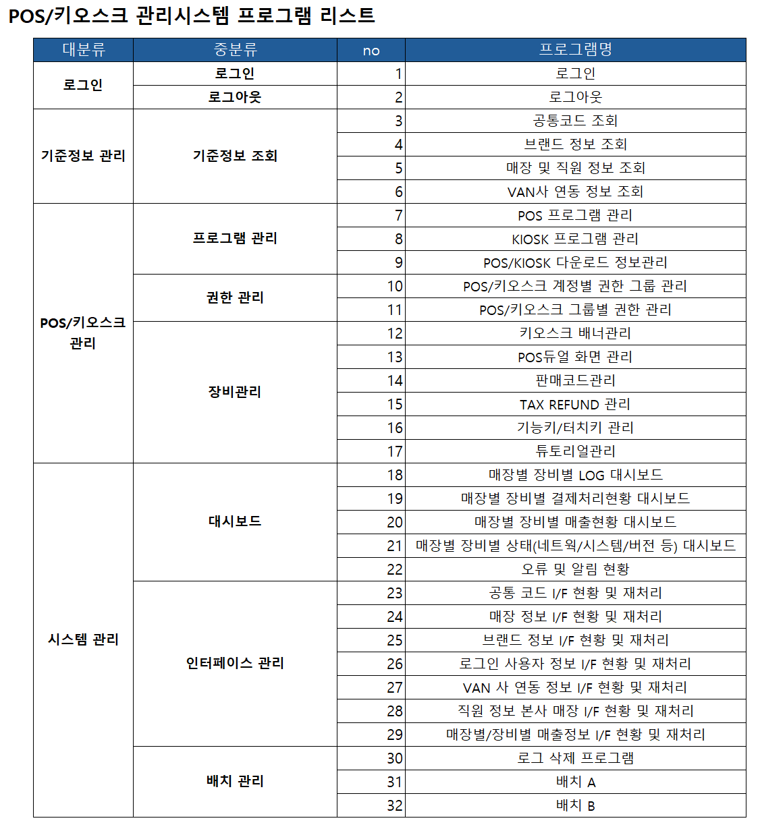 기능 범위 확인 | 수용 | ① POS 관리 시스템에 본사사용자用(ex.영업관리팀) 판매등록 화면을 개발 - 바코드리더기/영수증프린터기 등 주변기기 연동 제외 함 - 카드/현금영수증처리등 VAN연동은 제외 함 - 할인/프로모션은 수동적용만 가능 함
47 | TAD-007 | POS장비 | - |  | 수용 | ① POS 종류, Spec 및 부가장비 내역은 발주사에서 제공 함
48 | TAD-008 | 사무환경 | - |  | 수용 | ① 발주사는 프로젝트 진행과 구성원간 협업 및 논의가 원활히 진행될 수있는 근무환경을 제공하며, 구축사는 발주사의 근무시간과 복장규정 등을 준수함
49 | TAD-009 | 기타 백오피스 기능 | 레포팅 툴, 메일/SMS/MMS 필요여부 |  | 수용 | ① 레포팅 툴은 없으며, 별도의 레포트 기능 구현 없음 ② SMS/MMS는 slack으로 대체가 가능할 것으로 판단되나 발주사 내부 논의 후 의사결정 함 ③ 메일은 배치, 인터페이스 오류내역 등을 알리기 위해 필요 하며, 분석/설계시 상세화 함
50 | TAD-010 | 개발언어 | POS/키오스크 개발언어 JAVA로 변경 가능여부 |  | 수용 | ① POS/키오스크는 C#+WPF로 개발함
51 | TAD-011 | 용어 | 시스템 용어 |  | 수용 | ① POS, 키오스크 ② POS관리시스템(舊 POS/키오스크관리시스템) ③ AWS API서버(舊 중계시스템) ④ 영업관리시스템(현재 운영중인 영업정보 시스템) ⑤ onPremise API서버(신규 인터페이스 시스템)
52 | TAD-012 | SR Freezing | SR 및 데이터 Freezing | 프로젝트에 영향을 주는 영업관리시스템 및 POS의 Source 및 Data 신규/수정은 6월 말까지 수행 후 Freezing 함 단, 긴급사항에 대해서는 발주사와 협의하여 진행 함 | 수용 | ① 프로젝트에 영향을 주는 영업관리시스템 및 POS의 Source 및 Data 신규/수정은 6월 말까지 수행 후 Freezing 함. 단, 긴급사항에 대해서는 발주사와 협의하여 진행 함
53 | TAD-013 | onPremise API | onPremise API 구축 안 | - DB 종류는? - JDK버전, Tomcat은 AWS와 동일하게 임베디드 Tomcat으로 구성하는지요? - CI/CD는 기존 구성에 통합 할것인지 새롭게 구성할 것인지요? - 모니터링/로깅은 기존 구성에 통합 할것인지 새롭게 구성할 것인지요? | 수용 | ① 사용하시는 DBMS는 Oracle 11G SE 임 ② POS관리시스템과 동일한 버전(JDK 17) 적용 함 ③ Tomcat(WAS) 구성은 AWS Tomcat 버전과 동일하되, 임베디드가 아닌 별도 설치 여부는 논의 함 - 향후 서버담당부서(정보보안팀) 운영 및 유지보수시 별도 설치가 더 용이 ④ CI/CD는 기존 구성은 신규로 구성 함(AS-IS 영업관리시스템 CI/CD 없음) - GitLab으로 POS/키오스크, POS관리시스템, onPremise API 서버 통합 CI/CD 구성 요청 ⑤ 모니터링/로깅은 Jennifer로 연동 함. 단, 라이선스 이슈로 불가능할시 스카우터로 함
"신성통상 차세대 POS 및 키오스크 구축 프로젝트" 기술협상 진행 내역에 대한 확인 하고자 합니다.
본 문서는 신성통상과 CJ올리브네트웍스의 합의자가 아래에 서명 함으로써 효력이 발생하며 합의된 것으로 인정합니다.
...

